SimpleRule_4
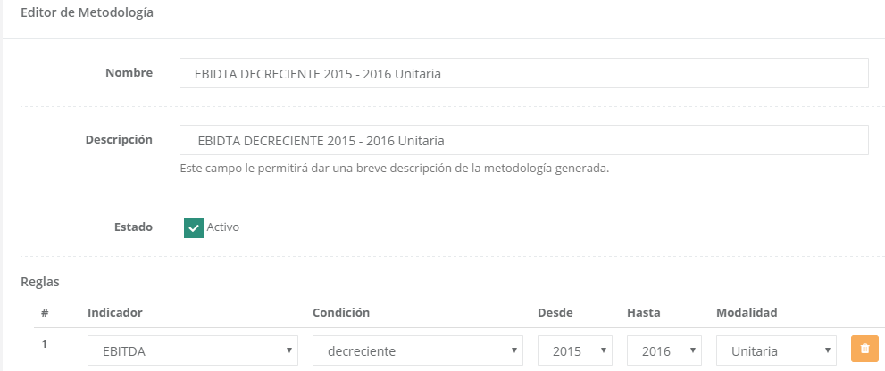
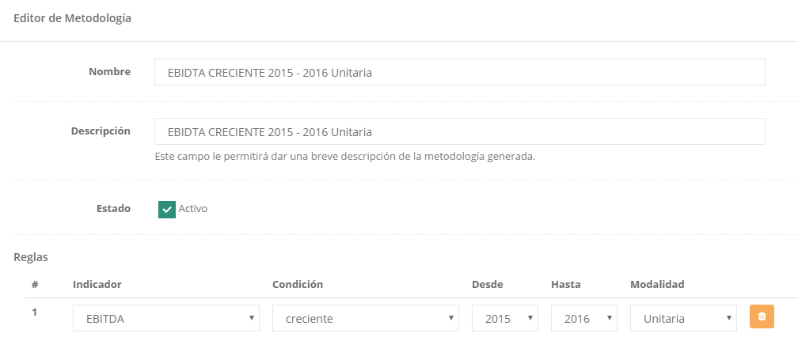
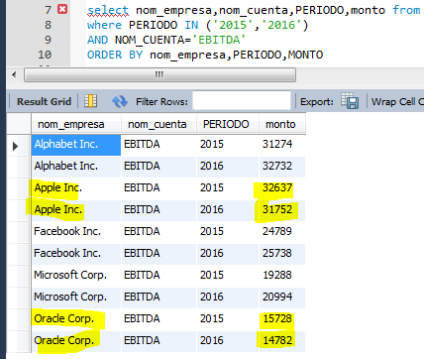
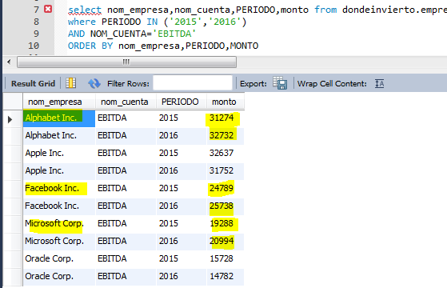
Indicator Type | Condicion * | Periodos | Modalidad **
Cuenta | Creciente/Decreciente | múltiple | unaria

SimpleRule_5
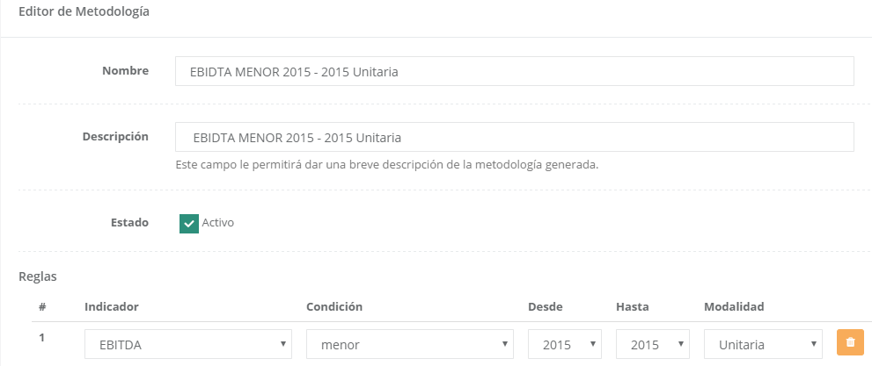
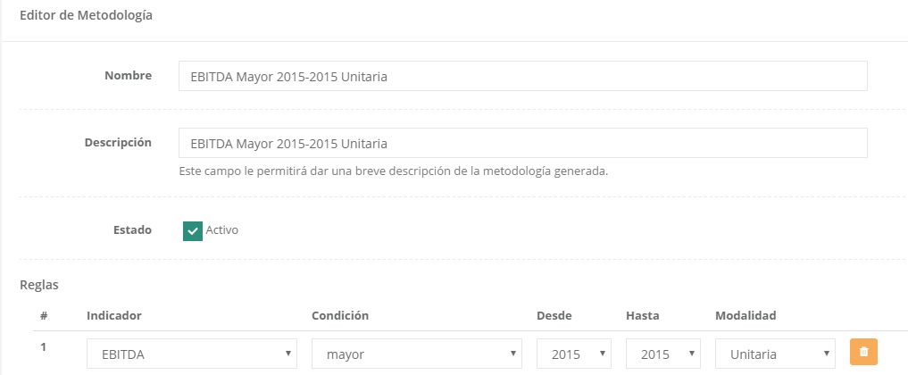
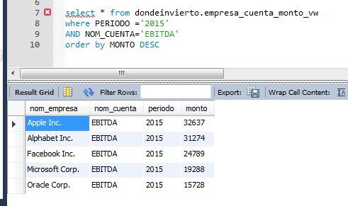
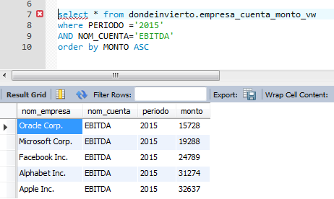
Indicator Type | Condicion * | Periodos | Modalidad **
Cuenta | Mayor/Menor | único | unaria

SimpleRule_8
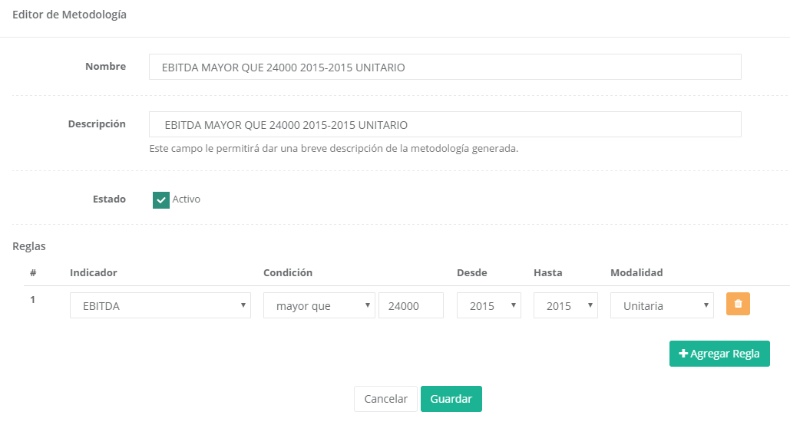
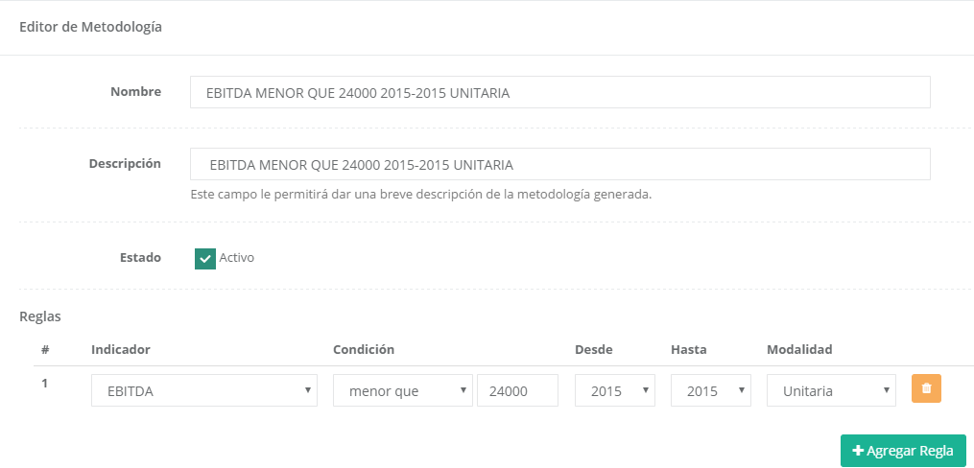
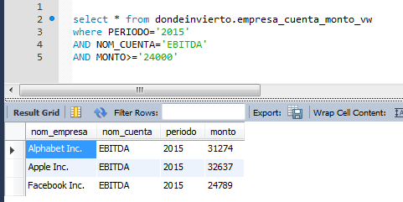
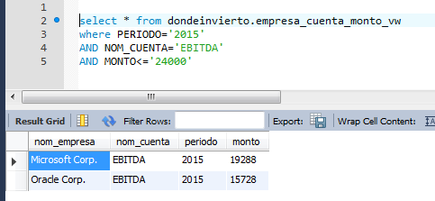
Indicator Type | Condicion * | Periodos | Modalidad **
Cuenta | MenorQue/MayorQue | único | unaria

SimpleRule_9
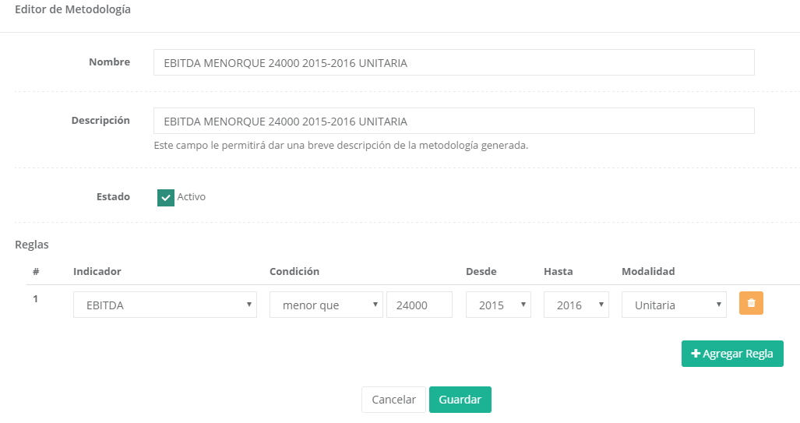
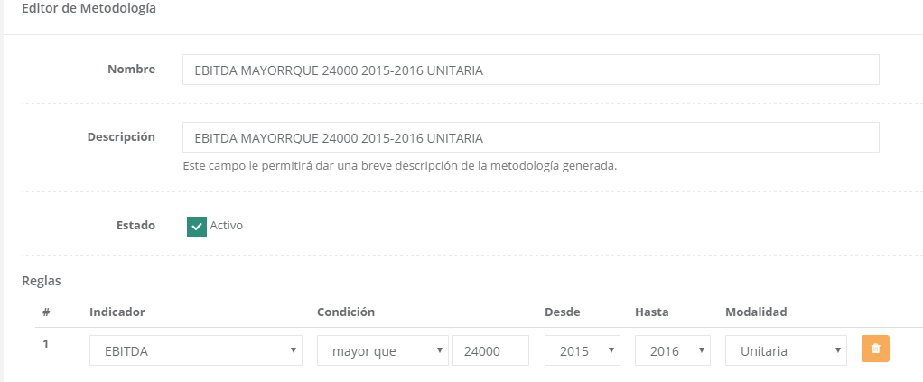
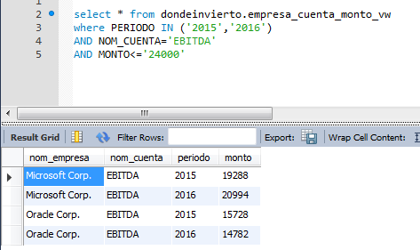
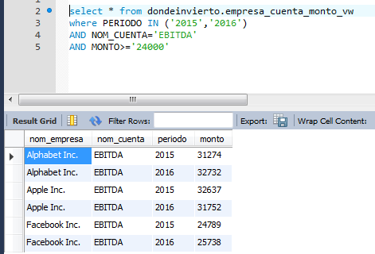
Indicator Type | Condicion * | Periodos | Modalidad **
Cuenta | MenorQue/MayorQue | múltiple | unaria

SimpleRule_10
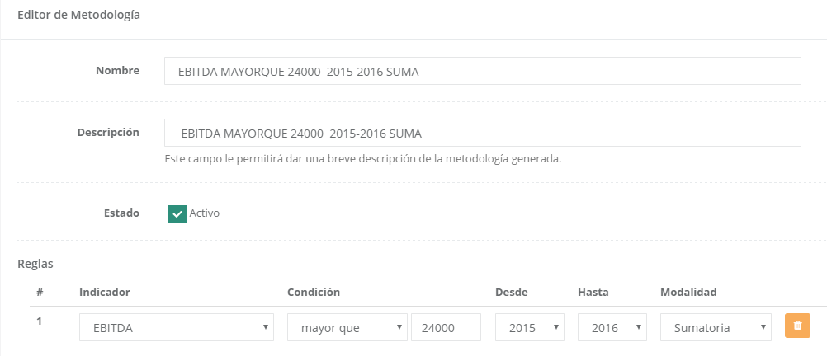
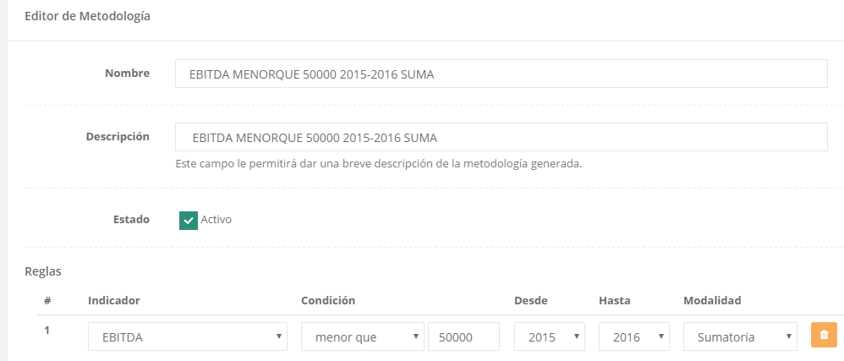
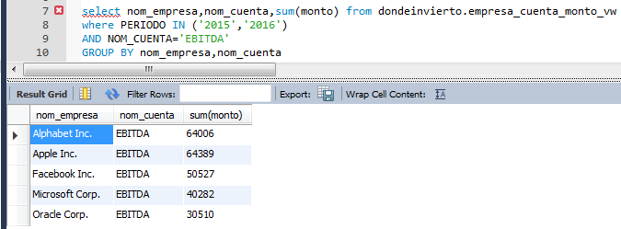
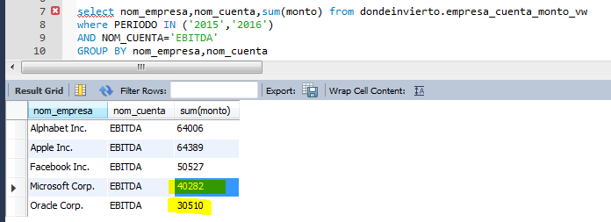
Indicator Type | Condicion * | Periodos | Modalidad **
Cuenta | MenorQue/MayorQue | múltiple | función

SimpleRule_11
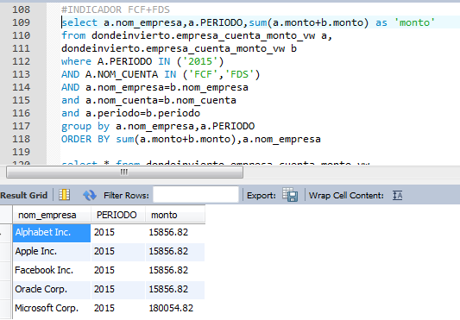
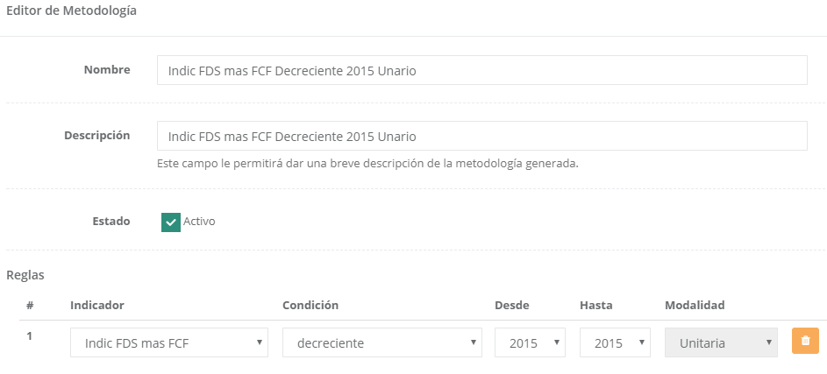
Indicator Type | Condicion * | Periodos | Modalidad **
Indicador | Creciente/Decreciente | único | unaria
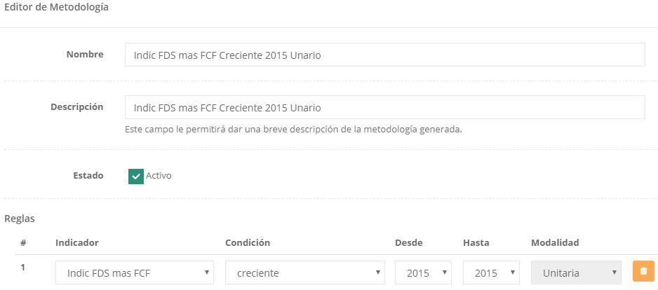

 |  |  |  | Mismo Resultado?

SimpleRule_12
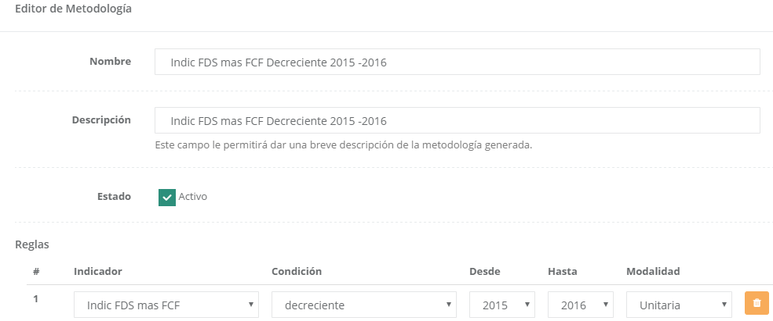
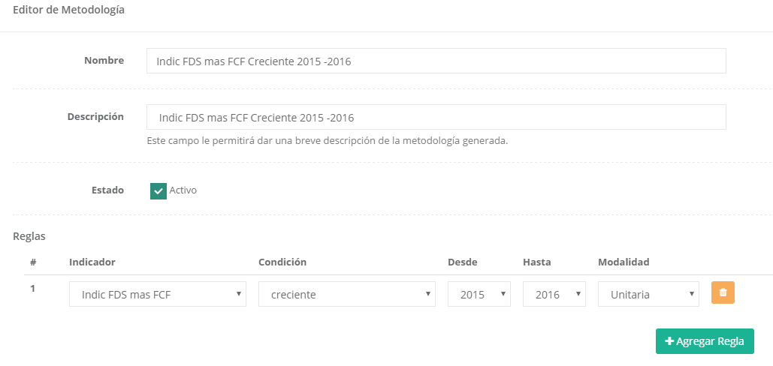
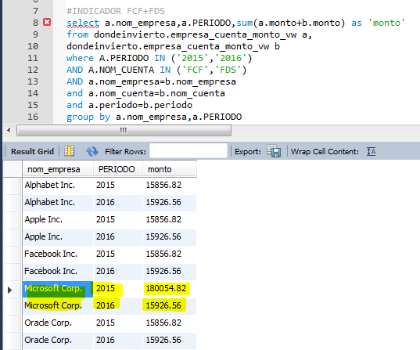
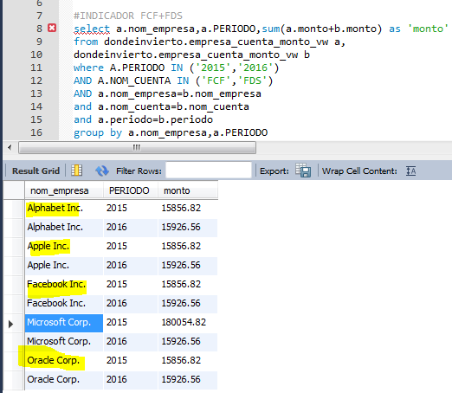
Indicator Type | Condicion * | Periodos | Modalidad **
Indicador | Creciente/Decreciente | múltiple | unaria

SimpleRule_14
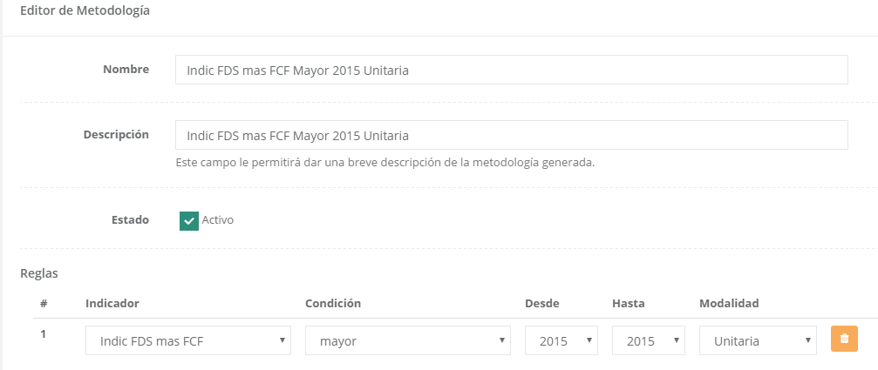
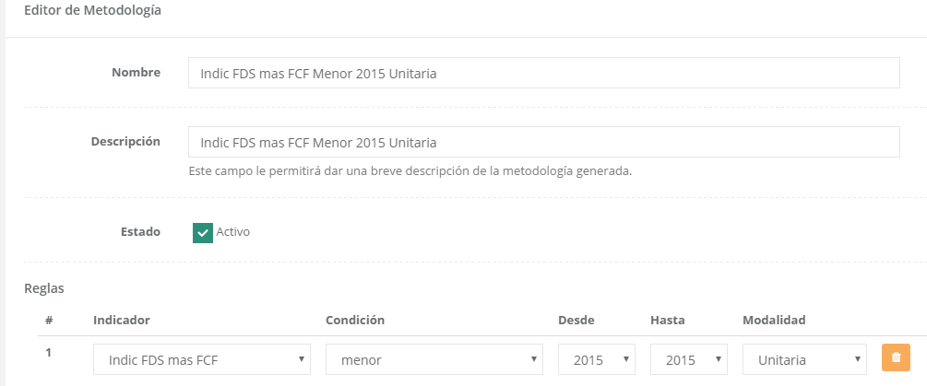
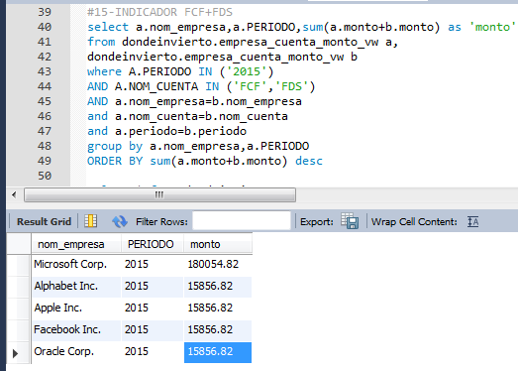
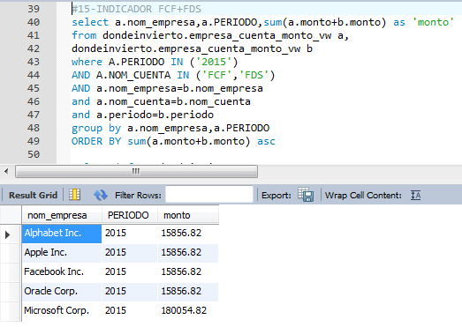
Indicator Type | Condicion * | Periodos | Modalidad **
Indicador | Mayor/Menor | único | unaria

SimpleRule_17
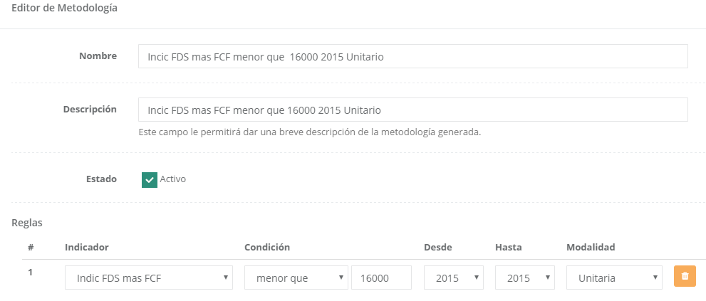
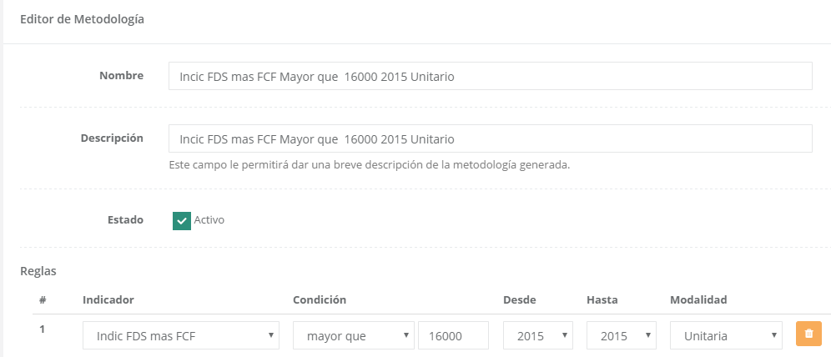
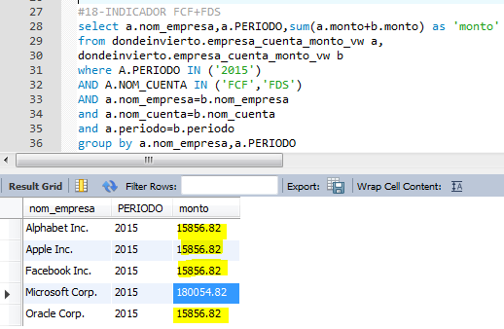
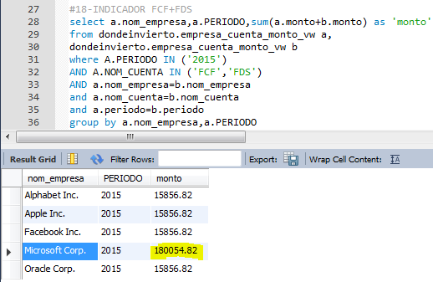
Indicator Type | Condicion * | Periodos | Modalidad **
Indicador | MenorQue/MayorQue | único | unaria

MultiRules_5_1
Rule 1 Type | Rule 2 Type
MayorQue | Creciente/Decreciente
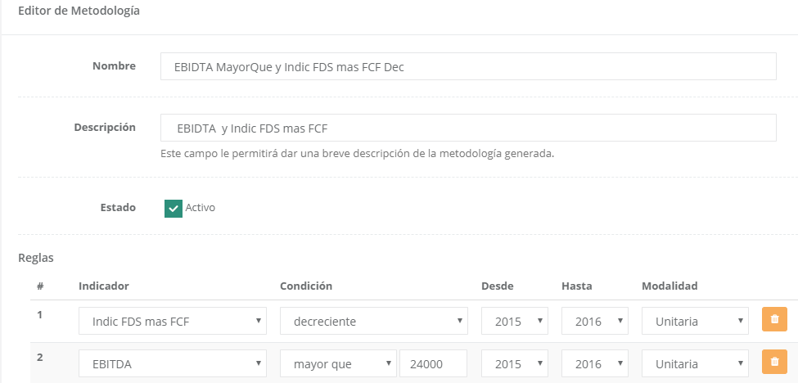
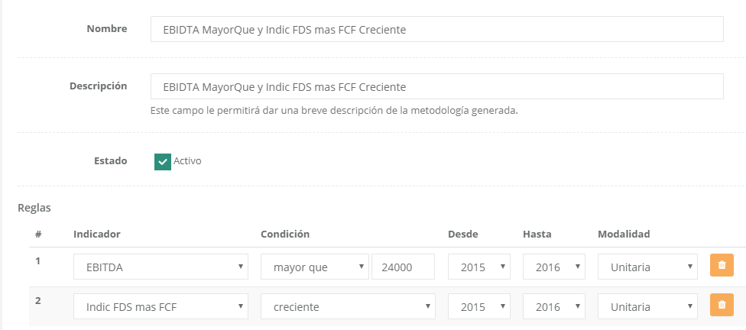

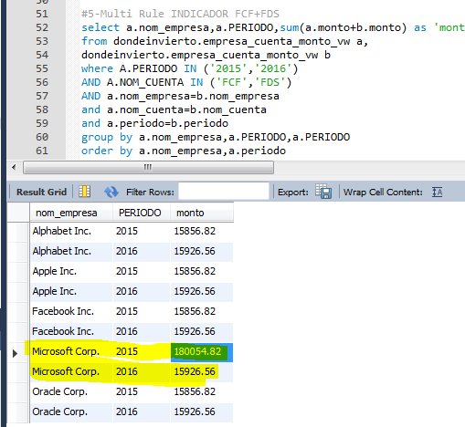
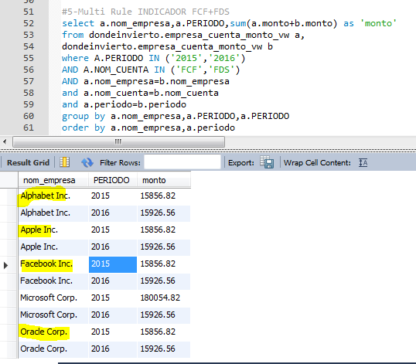
Decreciente
 |  | Creciente

MultiRules_5_2
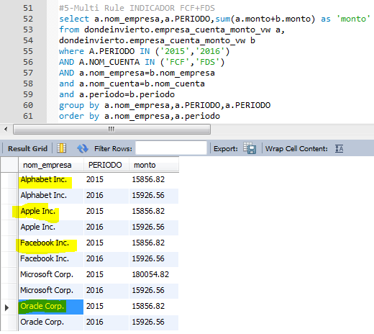
Rule 1 Type | Rule 2 Type
MenorQue | Creciente/Decreciente
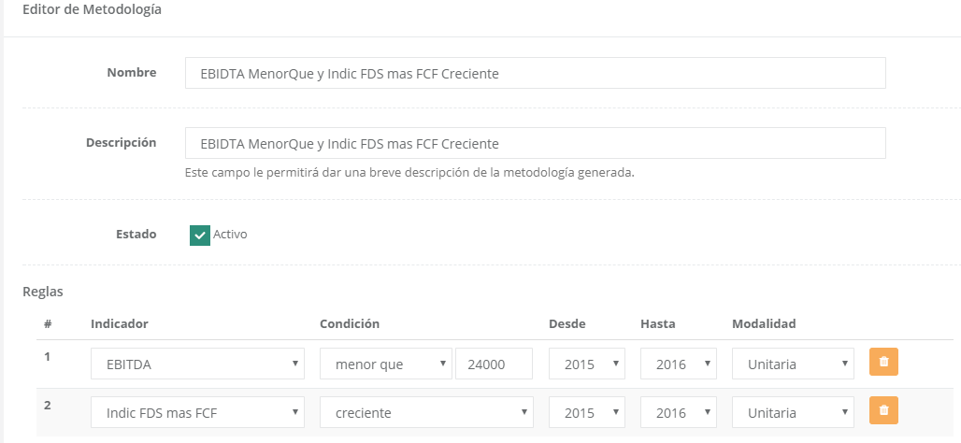
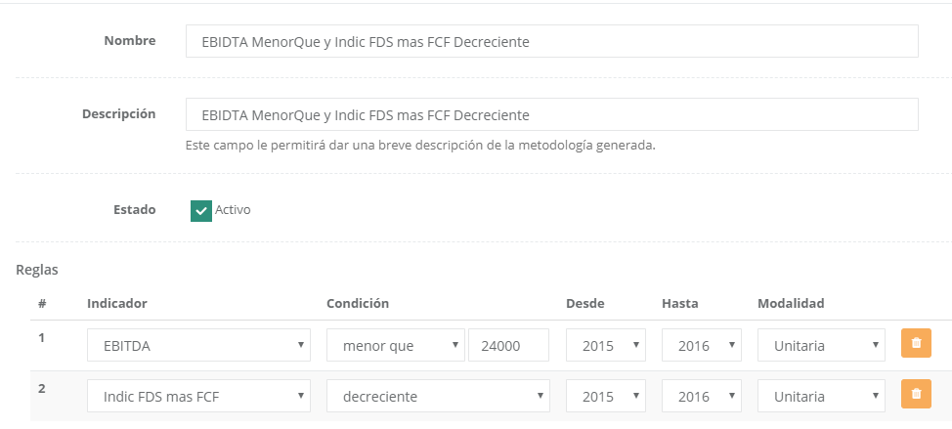

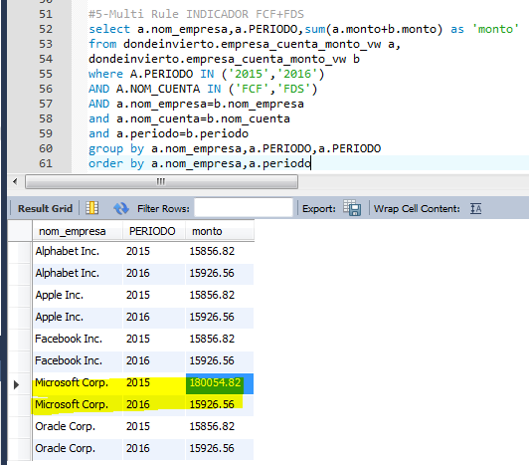
Decreciente
 |  | Creciente

MultiRules_6_1
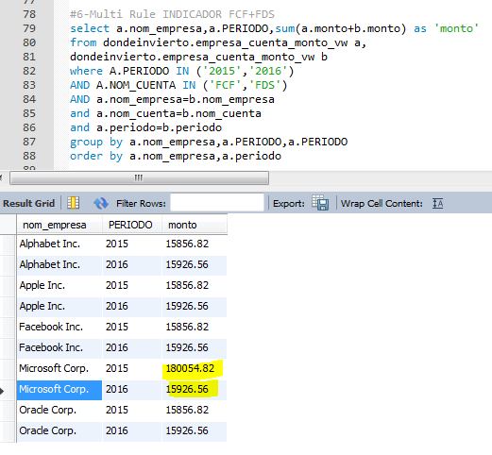
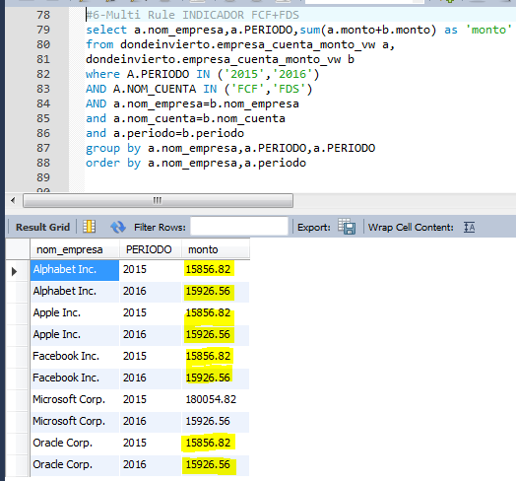
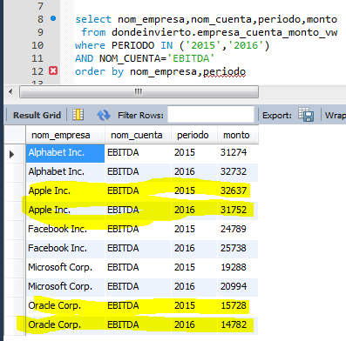
Rule 1 Type | Rule 2 Type
Decreciente | Decreciente
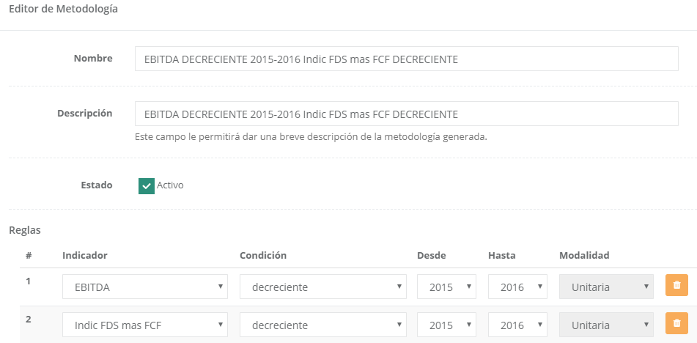
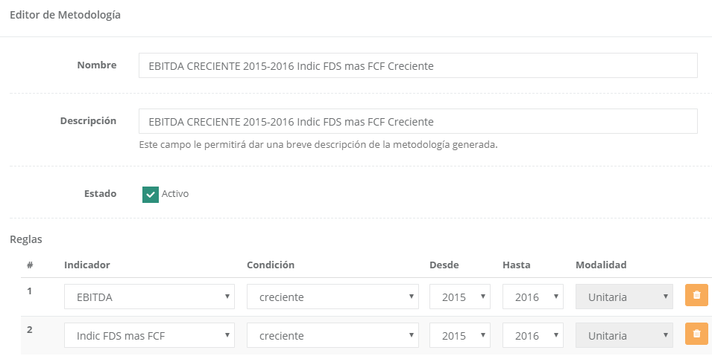

Indicador Decreciente: |  | Indicador Creciente:

